List1
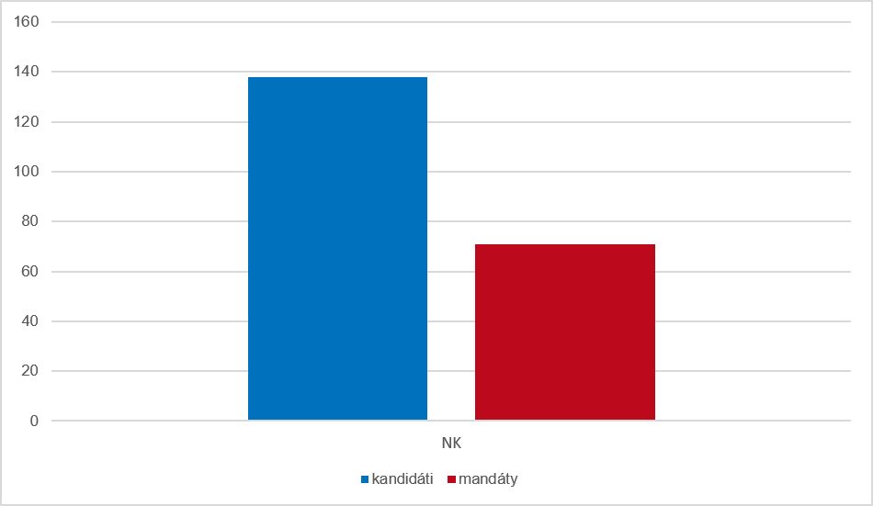
Graf 4 Kandidáti a získané mandáty podle strany, která kandidáty navrhla v dodatečných volbách ve volebním období 2022–2026

